Баг-репорт
Загаловок | [bug][web][прод] Не работает кнопка "Камера" | [bug][web][прод] В разделе "Студии" не прогружаются логотипы
Описание | Когда проваливаешься в информацию о фильме, рядом с кнопкой "Смотерь фильм" есть кнопка "Камера". При нажатии открывается плеер и ничего не происходит. В режиме инкогнито, тоже резульата нет. | При прокрутке в разделе "Студии" не прогружаются логотипы или прогружаются, но очень долго. Если прокрутить вперед и вернуться назад, то изображения прогружаются.
Шаги воспроизведения | 1.Зайти на сайт https://inoriginal.cc/ 2.Нажать на любой фильм из списка каталога 3.Нажать на кнопку "камера" | 1.Зайти на сайт https://inoriginal.cc/ 2.Найти раздел "Студии" 3.Прокрутить
Текущий результат | 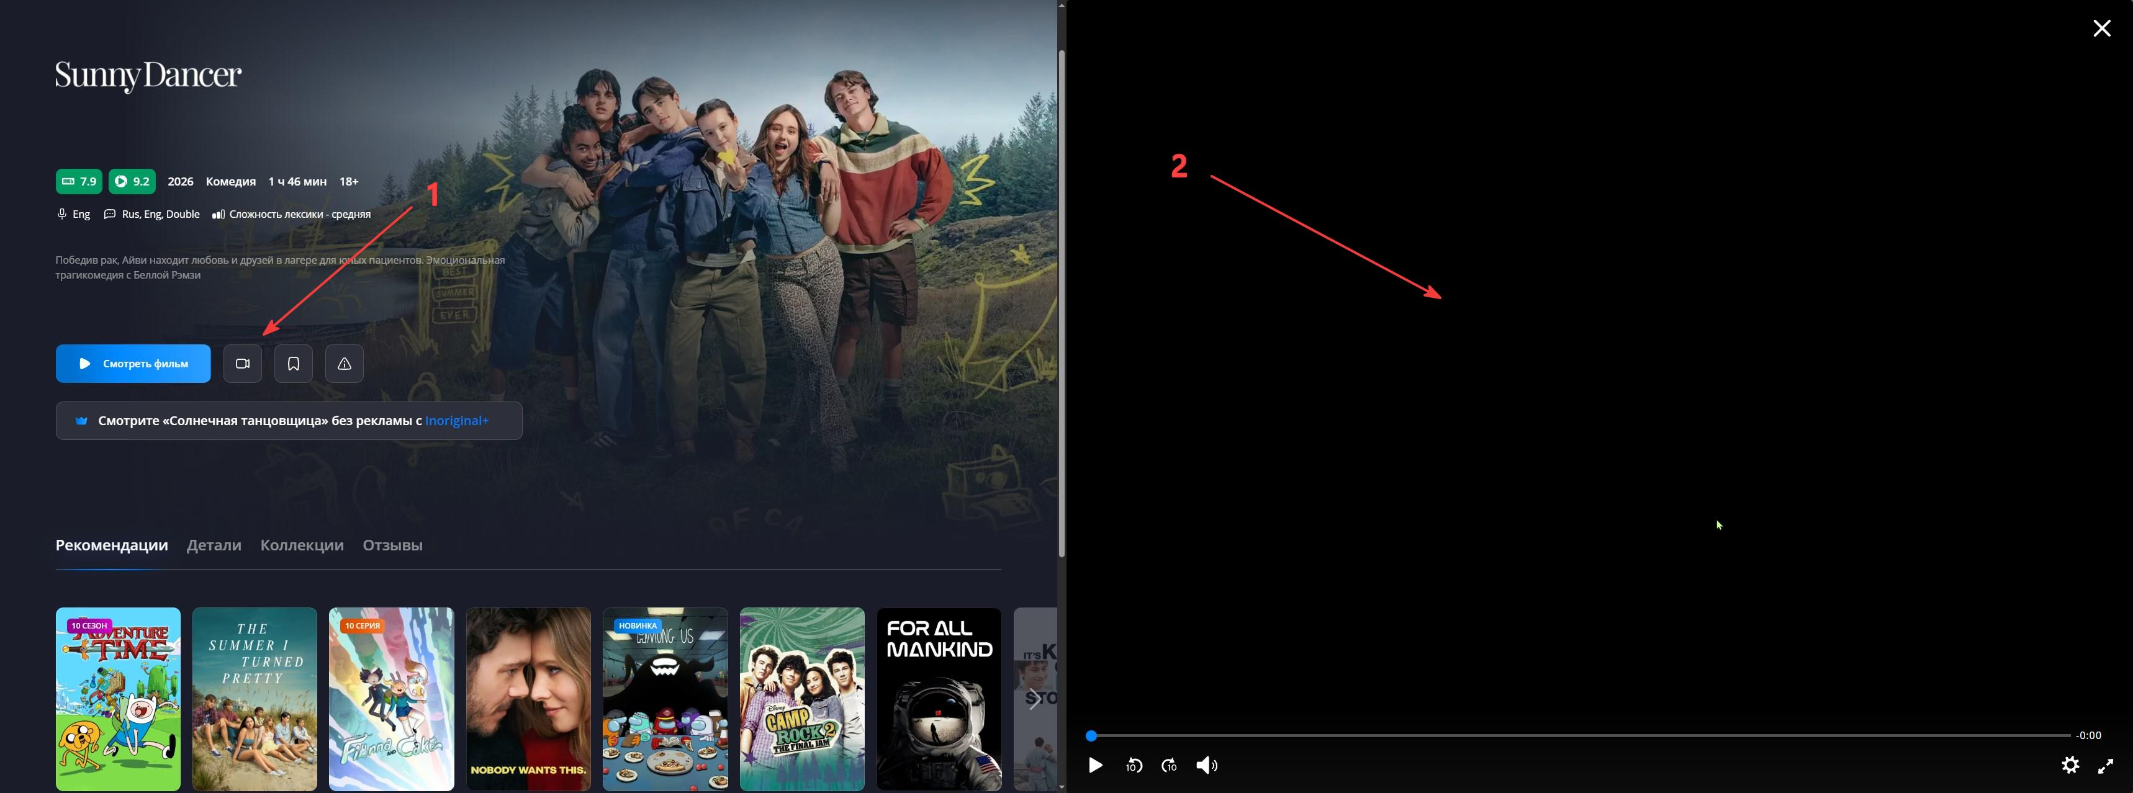 | 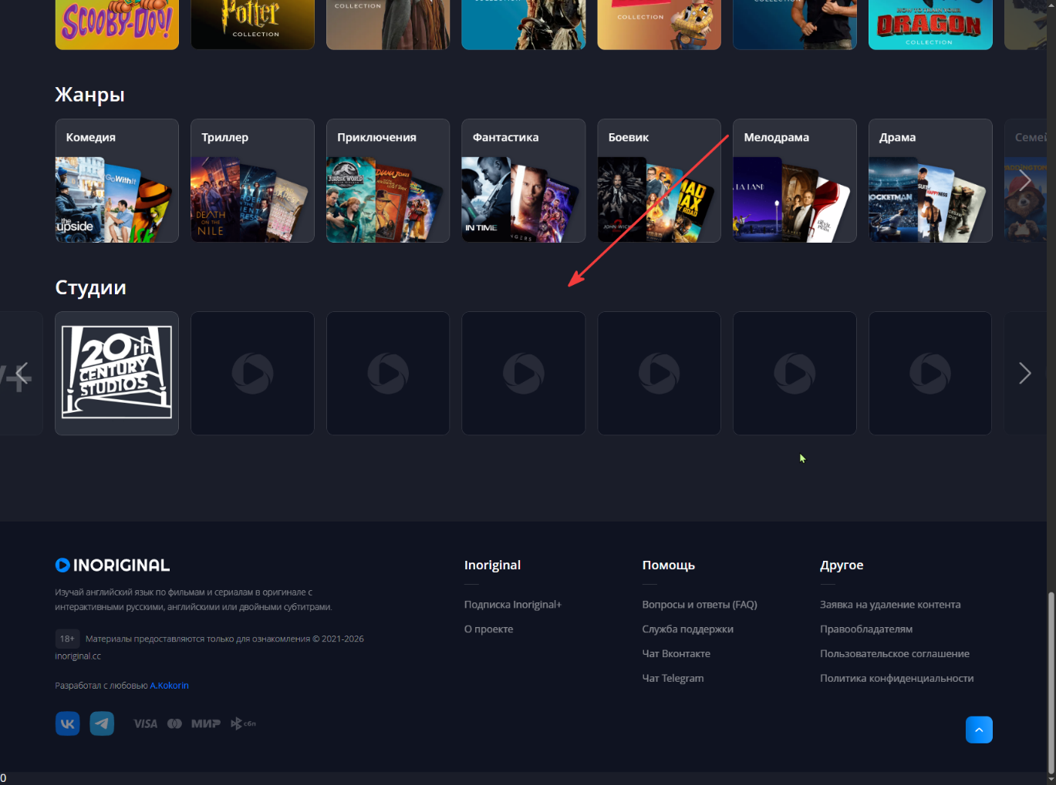
Ожидаемый результат | В документации данная кнопка отсутсвует. Ее не должно быть. | По документации прогрузка изображений не более 2 секунд.
Окружение | Google Chrome 153.0.8010.48 (официальная сборка) (64 бит) | Google Chrome 153.0.8010.48 (официальная сборка) (64 бит)
Тестовые устройства | Windows 10 Pro 22H2 | Windows 10 Pro 22H3
Ручка
Аналитика
Документация | [Скрыто] | [Скрыто]
Логи
Скрин или ссылка обсуждения бага из рабочего чата | [Скрыто] | [Скрыто]
Приоритет | Normal | Normal
Серьезность | Minor | Minor
Наблюдатели | [Скрыто] | [Скрыто]
Разработчик | [Скрыто] | [Скрыто]

